liste_ue_ec_credit

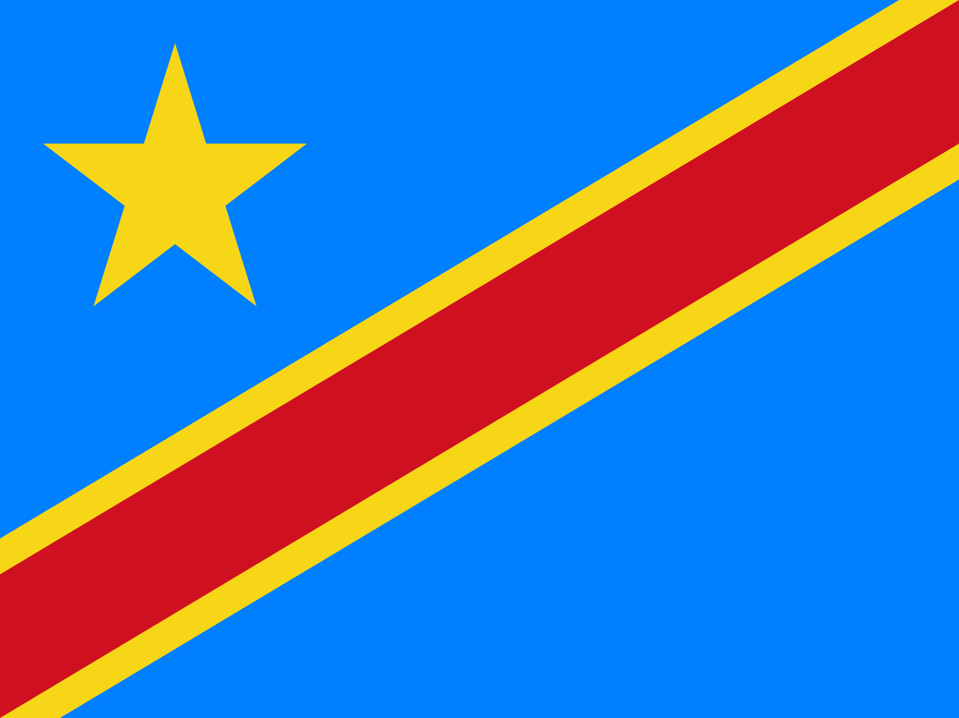
République Démocratique du Congo
Ministère de l’Enseignement Supérieur et Universitaire
Institut du Bâtiment et des Travaux Publics de Matadi
BTP / MATADI
PROVINCE DU KONGO CENTRAL
GRILLE DE DELIBERATION
PROMOTION : |  | L2 - BATIMENT ET TRAVAUX PUBLICS CIB |  |  |  |  |  |  | CREDITS
SYSTÈME : |  | LMD |  |  |  |  |  |  | COURS(EC)
UNITES D'ENSEIGNEMENTS |  |  | SBB201 |  |  | SBB202 |  | CIB201 |  | GFD201 |  | HHY201 |  |  | HHY202 | RCH201 | TEC201 |  | GPC201 |  |  | TMM201 |  | TMM202 | CIB202 |  | STB211 | TOTAL | POURCENTAGE | NOMBRE DES CREDITS VALIDES | NOMBRE DES CREDITS NON VALIDES | MANQUE DES COTES | DECISION DU JURY | CAPITALISATION
ELEMENTS CONSTITUTIFS |  |  | MATHEMATIQUES APPLIQUEES | PROBABILITES ET STATISTIQUES | RECHERCHE OPERATIONNELLE | ELEMENTS D'ARCHITECTURE | DESSIN ASSISTE PAR ORDINATAIRE | RESISTANCE DES MATERIAUX1 | BETON ARME1 | MECANIQUE DES SOLS | MECANIQUE DES ROCHES | MECANIQUE DES FLUIDES | HYDROLOGIE GENERALE | HYDRAULIQUE GENERALE | INSTALLATIONS SANITAIRES | INITIATION A LA RECHERCHE SCIENTIFIQUE | INSTALLATIONS ELECTRIQUES | ENGINS DES TRAVAUX PUBLICS | COMPTABILITE GENERALE | GESTION DES ENTREPRISES | NOTIONS D'ECONOMIE ET MANAGEMENT | ROUTES1 | CHEMINS DE FER | BASES AERIENNES | RESISTANCE DES MATERIAUX2 | BETON ARME2 | VISITES DES CHANTIERS ET STAGE D'APPLICATION

CREDIT |  |  | 3 | 2 | 1 | 1 | 2 | 3 | 3 | 5 | 1 | 2 | 2 | 2 | 3 | 3 | 1 | 2 | 1 | 1 | 1 | 3 | 3 | 3 | 3 | 3 | 6
N° | NOM | POST – NOM | 20 | 20 | 20 | 20 | 20 | 20 | 20 | 20 | 20 | 20 | 20 | 20 | 20 | 20 | 20 | 20 | 20 | 20 | 20 | 20 | 20 | 20 | 20 | 20 | 20 | 1200 | 100
MAXIMUM
1 | BADIANGA | MASUNDA
2 | BAFUIDINSONI | NZOLAMESO
3 | BAKAMBANA | MUNTU
4 | BASONGA | NDANGI
5 | BAYINA | MANGEBENI
6 | BAZIZIDI | MASUKIDI
7 | BIESE | NSILULU
8 | BINANA | PHAKA
9 | BINDA | TSUMBU
10 | BINDELE | NDUENGA
11 | BOLENGE | ATOMBA
12 | BUAYI | KABANGU
13 | BUBU | MAKENGO
14 | BUILU | KIABA
15 | DIAMANA | TEKADIMBA
16 | DIANZENZA | MASAMBA
17 | DISIDI | VANGAMBOTE
18 | DIWAMBAKA | NSIMBA
19 | ECIBA | DIELA
20 | IMANI | BAHATI
21 | KAMBU | KULU
22 | KANDA | MAKIDI
23 | KEMBO | EKANGA
24 | KEYA | LELO
25 | KHONDE | BAVIOKA
26 | KHOTE | KUMBU
27 | KIANTANTU | TIDI
28 | KIKONGA | MAZELA
29 | KILENDO | MPIA
30 | KIMBANGA | NGASHA
31 | KIMWANGA | GAUTIER
32 | KUAMI | NZEZA
33 | KUBEMBOKO | MAYAMONA
34 | KUENDAWAKU | POBA
35 | KUSUTI | NGEYIVANGILA
36 | LEBA | DUANGU
37 | LEVI | KIANTUADI
38 | LUENDA | KUZEZA
39 | LUNENGO | BABUTANGA
40 | LUSALA | NZITA
41 | LUTETE | NSENGA
42 | LUTETE | NTOTO
43 | LUVUA | MATONDO
44 | LUZOLO | LEMBO
45 | LUZOLO | LUANZAMBI
46 | MABIALA | MBENZA
47 | MABIALA | PHUATI
48 | MAFUTA | MPONGO
49 | MAKONKO | LUZEMBA
50 | MALUNGIDI | BUNGIENA
51 | MAMBOTE | LUMINGU
52 | MAMBUKU | TSHIABA
53 | MAMINGI | KIMFUZI
54 | MAMPUYA | NGOMA
55 | MANANGA | MAMBIMBI
56 | MANSONI | NLANDU
57 | MANSUEKI | NZITA
58 | MANZAMBI | NSUKULA
59 | MANZEYI | MPIOKA
60 | MASEVELA | FERDINAND
61 | MASIKA | MANANGA
62 | MASIKA | MANZAMBI
63 | MATAYI | DIASUKA
64 | MATIABA | SIMBU
65 | MATONDO | KUYENA
66 | MAVAKU | KUSEKA
67 | MAVUZI | MATONDO
68 | MAYAMBA | LELO
69 | MAYANAMA | BIMBU
70 | MAYEMBA | MAYENA
71 | MAYIMBI | NGUNGU
72 | MAYUBA | MUIZILA
73 | MAYUNGA | KABUIKU
74 | MBAMBI | LUBONGO
75 | MBAMBI | NKALULU
76 | MBIMBA | LUSAKUENO
77 | MBIZI | TADILA
78 | MBONGO | TUBI
79 | MBUANGI | MUAKA
80 | MBUKA | PINDI
81 | MBUNDU | MONONO
82 | MBUNGU | MANKENNDA
83 | MBUNGU | UNKEBA
84 | MBUYA | CEDAR
85 | MENGI | MAYUNGA
86 | MIANKINDU | TUTONDELE
87 | MOHOUSSA | MBATA
88 | MPANDA | MAFUNGU
89 | MUKE | NSONGO
90 | MULEMA | MUKENDI
91 | MUMBATA | BAFIBA
92 | MUSIANANA | NZOVO
93 | MUSIEM | ESENGO
94 | MUSOKI | MUSOKI
95 | MVINGANI | BONZO
96 | NDUENGA | MULONGO
97 | NDUKU | NGOMA
98 | NGEMBO | MALONDA
99 | NGINAMAU | LEMA
100 | NIAMBUDI | MULUNDA
101 | NGUNZA | GIDINDA
102 | NIANGU | MAKAMBU
103 | NKAYILU | TENGO
104 | NKAZI | BASISILUA
105 | NKEKO | MALULA
106 | NKIAMBIYAVANGA | BATEZADIO
107 | NLANDU | NSAKALA
108 | NLANDU | NZILA
109 | NSASI | KEBA
110 | NSATUANKAZI | MAVUMISA
111 | NSIAMPASI | MAYUNDA
112 | NSILULU | NLEMVO
113 | NSILULU | NKADULU
114 | NSONSA | MAKIESE
115 | NSUKULA | KIANGANI
116 | NSUNDA | TANDU
117 | NTEMBE | NDOFULA
118 | NZAU | NSIMBA
119 | NZAU | TSUMBU
120 | NZELE | NDAVOTUNGA
121 | NZITA | MAYANAMA
122 | NZUZI | LUBADIKA
123 | NZUZI | MANKO
124 | NZUZI | SIKABAKA
125 | NZUZI | NZITA
126 | PEMBA | MUSSAY
127 | PHANZU | TSUMBU
128 | PHOBA | NKUNGI
129 | SADULU | NSOLUKA
130 | SHUNGU | MVIKA
131 | SUNGA | KIESE
132 | TANDU | NGOMA
133 | TONA | NLONDA
134 | TONA | MABIALA
135 | TSHIMANGA | LUEMBA
136 | TUKALA | MAMPANGA
137 | TUTONDA | MUZITA
138 | TUZAYADIO | WELO
139 | VANGU | BAKABANA
140 | VATA | DIMONEKA
141 | WAZOLO | VULA
142 | WUMBA | KHONDE
143 | ZUZI | LUBADIKA

